Planilha1
PLANILHA PARA DIMENSIONAMENTO DE SISTEMAS FOTOVOLTAICOS
Orientações:
* Preencher as lacunas destacadas em branco com os dados da propriedade
* Atentar-se as unidades das informações que estão sendo solicitadas nas lacunas
* Não altere as fórmulas, não mexa nas células de resultado
* Os resultados sairão nas lacunas destacadas em cinza escuro e com bordas

1º Passo: Estabelecer a equação para dimensionar a potência total do painel solar

2º Passo: Determinar a quantidade de trabalho ou energia necessário (Wgerado)
* Para encontrar o consumo é possível consultar a conta de energia elétrica da propriedade
 | Mês | Consumo (kWh)
 | Janeiro
 | Fevereiro
 | Março
 | Abril
 | Maio
 | Junho
 | Julho
 | Agosto
 | Setembro
 | Outubro
 | Novembro
 | Dezembro
 | Wgerado = | #DIV/0! | kWh/mês

3º Passo: Determinar o trabalho média efetivo sabendo o tipo de ligação da instalação
* Consultar o tipo de ligação da propriedade: Na entrada de serviço da instalação, ou na própria conta de energia
 | Tipo de ligação | Wmínimo (kWh)
 | Monofásica | 30
 | Bifásica | 50
 | Trifásica | 100

Valor do Wmínimo segundo a instalação = |  |  |  | kWh
Wmédio efetivo = |  | #DIV/0! | kWh/mês

4º Passo: Determinar o consumo diário

Wmédio efetivo diário = |  | #DIV/0! | kWh/dia

5º Passo: Determinar o tempo de exposição dos coletores
* No vídeo está explicado como encontrar o HSP segundo o gráfico de irradiância
* Link para o site onde é possível encontrar o gráfico colocando a localização da propriedade: https://re.jrc.ec.europa.eu/pvg_tools/en/#MR
* As horas solar pico também podem ser encotradas em levantamentos da área, é necessário pesquisar
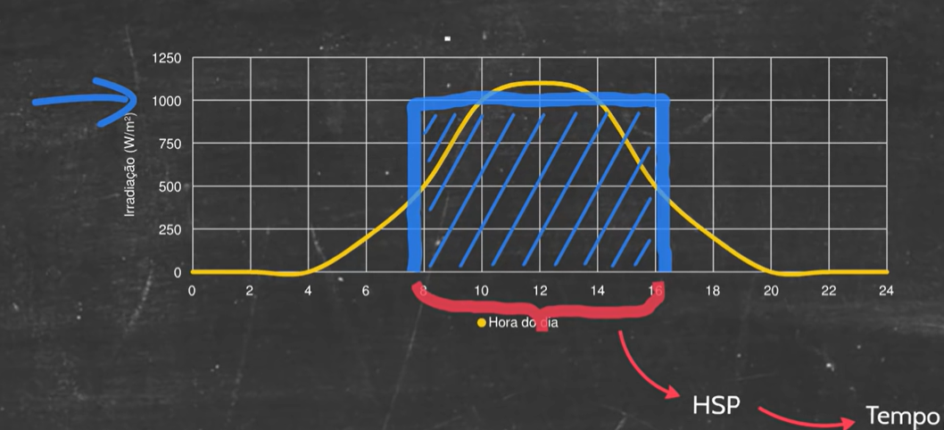

texposição = HSP = |  |  | h/dia

6º Passo: Determinar o rendimento global do sistema
* Estime as perdas do seu sistema dentro do intervalo dado:
 | Tipo de perda | Intervalo em % | Perda estimada no seu sistema (%)
 | Temperatura | 7 a 18
 | Incompatibilidade elétrica | 1 a 2
 | Acúmulo de sujeira | 1 a 8
 | Cabeamento CC | 0,5 a 1
 | Cabeamento CA | 0,5 a 1
 | Inversor | 2,5 a 5
 | ηglobal = | 100.0 | %

7º Passo: Cálculo da potência total dos painéis

Ptotal painel = | #DIV/0! | kWp

8º Passo: Cálculo da quantidade de placas solares (Npainéis) para obter a potência necessária
* Necessário pesquisar as potências das placas disponíveis no mercado
Potência do painel escolhido = |  |  | W

Npainéis = | #DIV/0! | painéis
* Porém o número deve ser exato, no pode ser decimal, portante escolha um número inteiro acima ou abaixo do resultado
* Pode ser por aproximação do número, ou por questão de economia
Preencha aqui o Npainéis inteiro, baseando-se no resultado obtido acima: |  |  |  |  | painéis
Ptotal painel= | 0.0 | kWp

9º Passo: Escolha do inversor de frequência conforme a potência necessária
* Necessário consultar catálogos de fabricantes para encontrar as potências que fornecem
* Inversor deve estar 20% acima ou abaixo da potência do painel encontrada
Mínimo = | 0.0 | kWp
Máximo= | 0.0 | kWp
Portanto a potência do inversor deve ser maior que |  |  | 0.0 | kWp e menor que |  | 0.0 | kWp

